календар
ТАБЕЛАРНИ ПРЕГЛЕД КАЛЕНДАРА ОБРАЗОВНО-ВАСПИТНОГ РАДА ОСНОВНЕ ШКОЛЕ ЗА ШКОЛСКУ 2020/2021. ГОДИНУ
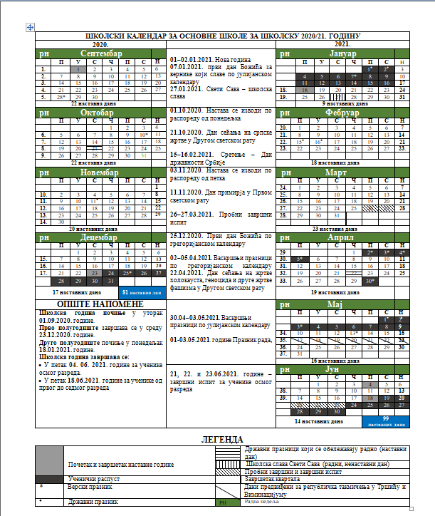

Напомена:
Према изменама календара, прво полугодиште се завршава 18. децембра 2020. године.

